スキル表作成手順
スキル表作成手順

本シートではスキル表（職務経歴書）の作成手順について説明します。

①本ファイルのコピーを作成する
 | １．メニューより「ファイル＞コピーを作成」を選択してファイルをコピーする
 |  | ファイルのコピー先は自身のマイドライブ、もしくは上長・部門から指示された場所へ作成してください。
 |  | ファイル名は以下の名称としてください。
 |  | ＜例＞
 |  | 【スキル表】000832_宇野挙弘_20230401
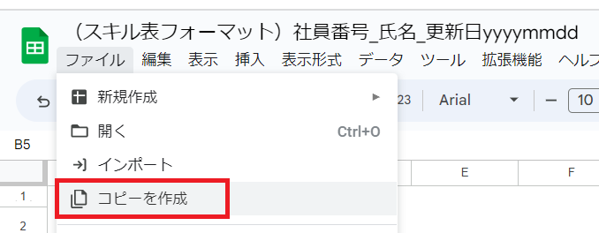

②スキルシートに個人の情報、職務経歴の情報を入力する
 | １．スキルシート上部の個人の情報を記載する
 |  | 客先に提出する情報になりますので、氏名欄はイニシャルだけ記載し、フリガナ欄は入力不要です。
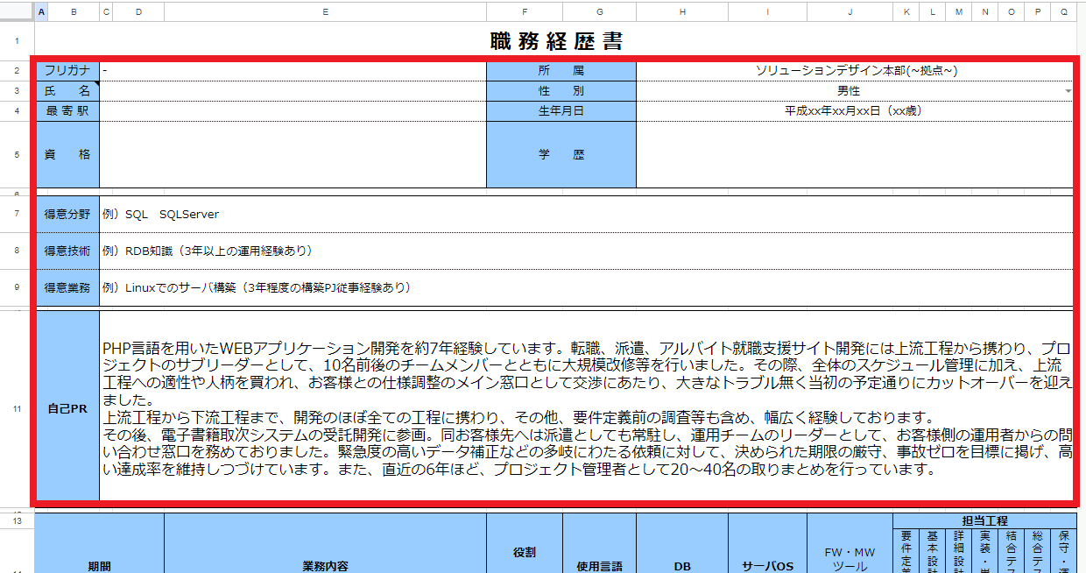

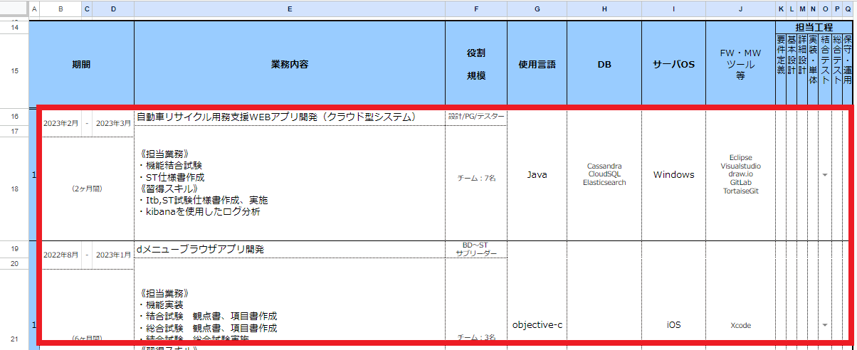
 | ２．スキルシート下部の職務経歴情報を記載する

 |  | ※新卒研修内で行ったマナー研修・技術研修については、職務経歴として記載してください。

 | ＜記載時の注意点まとめ＞

 |  | 氏名 | イニシャルで記載すること。 例）システナ太郎 → T.S.
 |  | 得意分野／得意技術／得意業務 | 記載されているサンプルを参考に、スキル名（ツール名や言語、分野名など）と経験期間（年数）を具体的に記載すること。 例）Linuxでのサーバ構築（3年程度の構築PJ従事経験あり） Java開発5年以上、SpringBootでの開発3年程度 など TOEIC得点（600点以上であれば、記載すること）
 |  | 自己PR | アピールポイントを記載する。
 |  | 役割／規模 | 従事した業務（メイン）とプロジェクトの規模（人数）を記載すること。
 |  | DB、サーバOS、FW/MW/ツール等 | 使用経験のあるツール名はすべて記載すること。

③PDFに出力する
 | １．スキルシートを開いた状態で、「ファイル＞ダウンロード＞PDF」を選択する
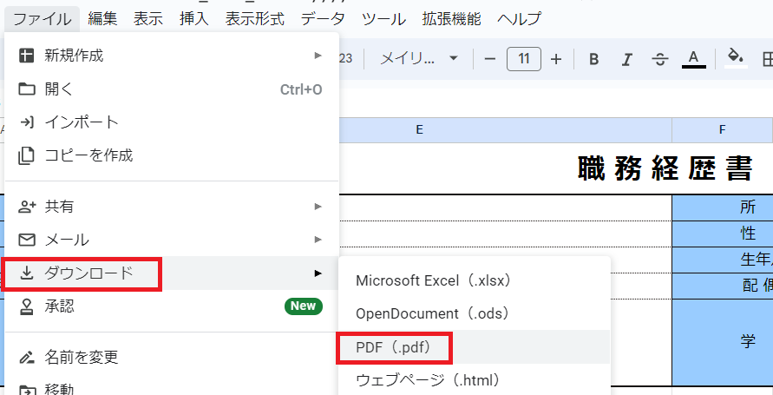

 | ２．出力設定を確認し、「エクスポート」を押してPDFをダウンロードする

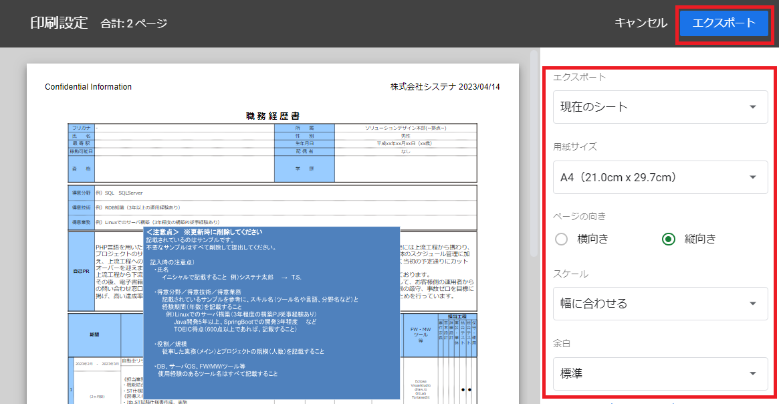

 |  | 以上で案件商品テーブルのデータが更新されます。
 |  | アップロード結果は、以下の手順で確認してください。エラーがあると取込みは中断されます。

